Como jugar
¿Como jugar?
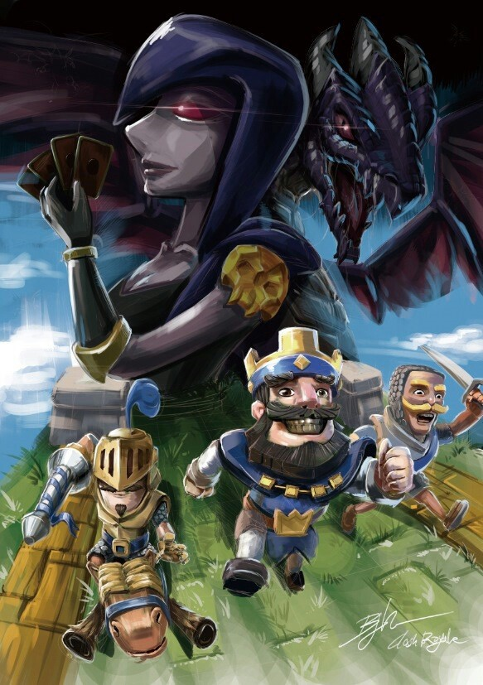

Clash Royale es un juego de cartas en el que puedes ver en tiempo real cómo los personajes de tu baraja, basados en el universo del Clash of Clans, se enfrentan a las tropas de tu rival, a quien tendrás que derrotar derribando sus torres con tus mejores estrategias de ataque y defensa. Ser un auténtico maestro es cuestión de esfuerzo, constancia y entrenamiento, pero si estos son tus primeros pasos en el juego de Supercell, aquí tienes unas claves para comenzar: Al abrir la app te encontrarás con cinco secciones diferentes: Tienda Cartas Batalla (sección principal) Social (clanes) Eventos La jugabilidad de Clash Royale es muy sencilla, los desarrolladores se han encargado de hacer un excelente trabajo para lograr que sea superintuitivo para cualquier tipo de jugador. Hasta allí todo muy bien, pero las complicaciones seguro que te van a empezar a surgir a medida que avanzas, y al estar comenzando a jugar, tal vez haya algunas cosas que no estés teniendo en cuenta. A pesar de que sea fácil jugar, Clash Royale abarca muchos factores, cartas, torres, elixir, recursos y más, por lo que es de suma importancia conocer a profundidad cada uno de estos apartados. Esto va a ser la diferencia entre convertirte en un jugador profesional o quedarte estancado en la misma Arena una y otra vez. Por esta razón, te dejamos nConseuestra guía completa de Clash Royale en donde vas a tener todos los consejos que necesitas para progresar en el juego. Al momento de participar una batallas, muchos principiantes pasan por algo algunas cosas que son muy importantes. En Clash Royale los pequeños detalles cuentan e incluso pueden asegurarte una victoria, así que te dejamos una serie de consejos que deberías implementar en todas las partidas: - Si te estancas, y ves que no obtienes victorias, modifica tu mazo. Esto sucede porque avanzas en las Arenas y vas obteniendo nuevas cartas al igual que otros jugadores. Analiza todos los parámetros y prepárate mejor. - No per

Resumen


¿Como se obtienen las cartas?

Puedes consultar las cartas disponibles en la sección cartas del juego. Para luchar en las batallas tienes que combinarlas libremente en barajas de ocho. Puedes conseguirlas en los cofres que ganarás cuando derrotes a tus rivales, tras completar misiones y desafíos, o a través de los regalos diarios. También tienes la posibilidad de adquirir cartas en la tienda o por donaciones de los clanes, grupos de jugadores a los que también podrás unirte para participar en batallas amistosas o en las Guerras de clanes.

¿Que tipos de cartas existen?

Existen cuatro tipos de cartas dependiendo de su poder que podrás ir desbloqueando según avances en el juego: comunes, especiales, épicas y legendarias. Cada una de ellas tiene un nivel de poder que lograrás incrementar consiguiendo más cartas iguales y pagando diferentes cantidades de oro, para obtener mejores atributos de vida, ataque o defensa. Aunque al comienzo del juego solo puedes configurar tres mazos bélicos diferentes, más adelante podrás llegar a usar cinco. Comprueba siempre cuál tienes seleccionado antes de las batallas para saber qué cartas podrás emplear. Para invocar a cada personaje en la pelea tendrás que tener en cuenta el número de unidades de elixir que consume, que será mayor cuanto más poder tenga. Puedes saberlo mirando el dibujo de la gota morada con un número en su interior que se sitúa en la esquina superior izquierda de la carta. Normalmente cuanto más elixir sea necesario utilizar, mayor será el poder de la carta, pero ¡cuidado!, si usas muchas cartas con un consumo de elixir muy elevado, te será difícil lanzar varias seguidas.

Estrategias


 |  |  |  |  |  | Angel Daniel Avila Arriaza 1180622
MAZO NO.1
MAZO NO. 2
MAZO NO.3
MAZO NO. 4

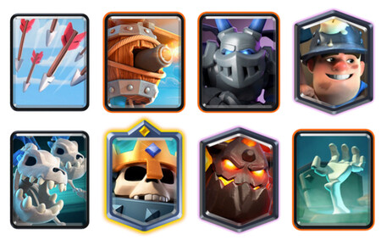


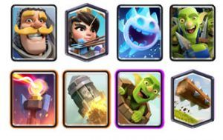

Propiedades | LOG BAIT | Propiedades | Ice BOW | Propiedades | Pekka bridge Spam |  | Propiedades | Skeleton Spam
1) | Las cartas son muy defensivas y equilibradas | 1) | Las cartas son muy defensivas ideales para proteger | 1) | Gracias a sus cartas ofensivas hace mucho daño |  | 1) | Sus ataques son hibridos y aereos
2) | Sus sinergias son muy buenas como defensa | 2) | Puede atacar desde lejos sin acercarse al oponente | 2) | Su defensa no es muy buena |  | 2) | Sus defensas se clasifican como altas

Jugador 1 – Mazo 1


MAZO NO.1
MAZO NO.1

 |  |  |  |  | Valoración sobre 5 puntos ⚔️

 |  | Carta | Puntos de vida | daño | Velocidad Atq | Elixir | Ataque | Defensa | Sinergia | balance
 |  | Caballero | 1753 | 202 | 1.2 | 3 | 2.5 | 5 | 3.5 | 4
 |  | Princesa | 261 | 169 | 3 | 3 | 2.5 | 5 | 3.5 | 4
 |  | Espíritu de hielo | 230 | 110 | 0 | 1 | 2.5 | 5 | 3.5 | 4
 |  | pandilla de duendes | 335 | 253 | 1.7 | 3 | 2.5 | 5 | 3.5 | 4
 |  | torre infernal | 1749 | 42 | 0.4 | 5 | 2.5 | 5 | 3.5 | 4
 |  | cohete | 0 | 1484 | 0 | 6 | 2.5 | 5 | 3.5 | 4
 |  | barril de duendes | 202 | 120 | 1.1 | 3 | 2.5 | 5 | 3.5 | 4
 |  | Tronco | 0 | 290 | 0 | 2 | 2.5 | 5 | 3.5 | 4

 |  | Elixir media de 3,3

Explicacion del mazo

¿Qué propiedades evaluaré en los mazos? | Las sinergias las habilidades en conjunto el ataque la vida los hechizos y el tipo de daño que posee cada uno con su conjunto de utilidades

¿Qué propiedades son importantes de considerar sobre las cartas? | Las aéreas terrestres, el tipo de daño y la sinergia que muestra cada una.

¿Acaso evaluaré todas las cartas o puedo descartar algunas? | No es necesario evaluar todas las cartas juntas ya que hay algunas que pueden tener sus mejoras y otras que pueden ser reemplazadas para dar un mejor mazo

¿Qué criterio utilizaré para descartar cartas si se requiere? | Se podria por medio de encontrar parecidos entre si por medio del analisis y comprobacion.

Estrategias | La estrategia del LOO BAIT es utilizar tus recursos defensivos para defender toda la partida y utilizar los cohetes para hacer daño a las torres enemigas

Fortalezas | Las fortalezas del logbait es que tiene una defenza perfecta haciendo una buena neutralización y de un daño a las torres con barriles de duendes y cohetes

Debilidades | Al no tener una carta que ataque directamente a las torres su daño no es tan fuerte y carece de unidades múltiples al solo tener cartas únicas y no en conjunto

Jugador 1 – Mazo 2
MAZO NO. 2
MAZO NO. 2
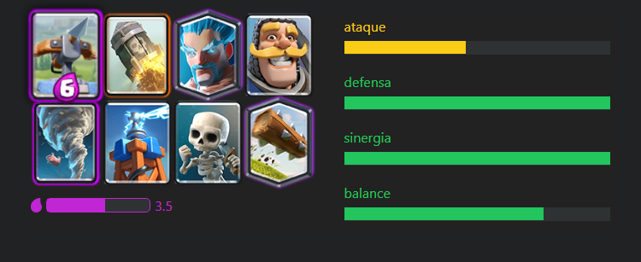

 |  |  |  |  |  | Valoración sobre 5 puntos ⚔️

 |  |  | Puntos de vida | daño | Velocidad Atq | Elixir | Ataque | Defensa | Sinergia | balance
 |  | Ballesta | 1600 | 41 | 0.3 | 6 | 2.5 | 5 | 5 | 4
 |  | Cohete | 0 | 1448 | 0 | 6 | 2.5 | 5 | 5 | 4
 |  | Mago De Hielo | 688 | 90 | 1.7 | 3 | 2.5 | 5 | 5 | 4
 |  | caballero | 1753 | 202 | 1.2 | 3 | 2.5 | 5 | 5 | 4
 |  | Tornado | 0 | 169 | 0 | 3 | 2.5 | 5 | 5 | 4
 |  | Torre tesla | 1152 | 230 | 1.2 | 4 | 2.5 | 5 | 5 | 4
 |  | esqueletos | 81 | 81 | 1 | 1 | 2.5 | 5 | 5 | 4
 |  | tronco | 0 | 290 | 0 | 2 | 2.5 | 5 | 5 | 4

 |  | Elixir media de 3,5

Explicacion del mazo

¿Qué propiedades evaluaré en los mazos? | Las sinergias las habilidades en conjunto el ataque la vida los hechizos y el tipo de daño que posee cada uno con su conjunto de utilidades

¿Qué propiedades son importantes de considerar sobre las cartas? | Si son aéreas terrestres el tipo de daño y la sinergia de cada una

¿Acaso evaluaré todas las cartas o puedo descartar algunas? | Se puede evaluar las cartas de manera independiente y se determinara cual es la mejor para cada determinado tipo de mazo y en dado caso existiera una carta mejor se podría agregar

¿Qué criterio utilizaré para descartar cartas si se requiere? | Cambiar las cartas que se deseen cambiar para adaptarlas al estilo de juego del jugador

Estrategias | La estrategia es defender todo lo posible para que las torres no sufran daño y utilizar la ballesta desde el lado de nuestro campo junto con los cohetes para hacer daño a las torres enemigas

Fortalezas | Daño elevado junto con una defenza impenetrable

Debilidades | Al no tener cartas que hagan un ataque directo a la torre se escasea de daño

Jugador 2 – Mazo 1
MAZO NO.3
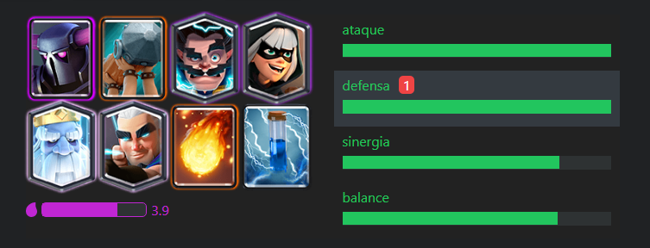

 |  |  |  |  |  | Valoración sobre 5 puntos ⚔️

 |  |  | Puntos de vida | daño | Velocidad Atq | Elixir | Ataque | Defensa | Sinergia | balance
 |  | P.E.K.K.A | 3760 | 816 | 1.8 | 8 | 5 | 5 | 4 | 4
 |  | Ariete | 911 | 265 | n/a | 4 | 5 | 5 | 4 | 4
 |  | Mago Electrico | 713 | 225 | 1.8 | 4 | 5 | 5 | 4 | 4
 |  | Bandida | 907 | 139 | 1 | 3 | 5 | 5 | 4 | 4
 |  | Fantasma real | 1210 | 261 | 1.8 | 3 | 5 | 5 | 4 | 4
 |  | arquero magico | 532 | 134 | 1.1 | 4 | 5 | 5 | 4 | 4
 |  | bola de fuego | 0 | 689 | 0 | 4 | 5 | 5 | 4 | 4
 |  | zap | 0 | 192 | 0 | 4 | 5 | 5 | 4 | 4

 |  | Elixir media de 3,9

Explicacion del mazo

¿Qué propiedades evaluaré en los mazos? | Las sinergias las habilidades en conjunto el ataque la vida los hechizos y el tipo de daño que posee cada uno con su conjunto de utilidades

¿Qué propiedades son importantes de considerar sobre las cartas? | Si son aéreas terrestres el tipo de daño y la sinergia de cada una

¿Acaso evaluaré todas las cartas o puedo descartar algunas? | Se puede evaluar las cartas de manera independiente y se determinara cual es la mejor para cada determinado tipo de mazo y en dado caso existiera una carta mejor se podría agregar

¿Qué criterio utilizaré para descartar cartas si se requiere? | Cambiar las cartas que se deseen cambiar para adaptarlas al estilo de juego del jugador

Estrategias | La estrategia de este mazo es tirar todas las cartas en el puente para que nuestro rival no tenga elixir suficiente para defender tantísima cantidad de tropas

Fortalezas | Su defenza y su ataque son muy altos sin mencionar que sinergia y su balance también son muy buenos

Debilidades | A pesar que su defenza sea buena la defenza aérea no es muy buena ya que la mayor cantidad de tropas son terrestres y no pueden defender las aéreas

Jugador 2 – Mazo 2
MAZO NO. 4
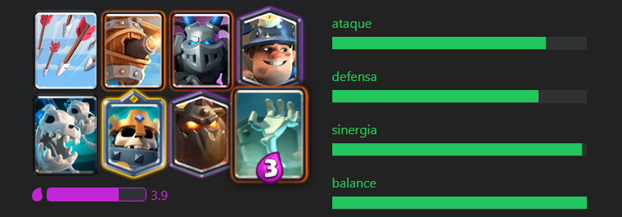
MAZO NO. 4

 |  |  |  |  |  | Valoración sobre 5 puntos

 |  |  | Puntos de vida | daño | Velocidad Ataque | Elixir | Ataque | Defensa | Sinergia | balance
 |  | Flechas | 0 | 366 | 0 | 3 | 4 | 4 | 5 | 5
 |  | Maquina Aérea | 614 | 171 | 1.1 | 4 | 4 | 4 | 5 | 5
 |  | Mega esbirro | 837 | 311 | 1.6 | 3 | 4 | 4 | 5 | 5
 |  | Minero | 1210 | 139 | 1.2 | 3 | 4 | 4 | 5 | 5
 |  | Dragones esqueletos | 532 | 161 | 1.9 | 4 | 4 | 4 | 5 | 5
 |  | rey esqueleto | 2300 | 205 | 1.6 | 4 | 4 | 4 | 5 | 5
 |  | sabueso | 3811 | 54 | 1.3 | 7 | 4 | 4 | 5 | 5
 |  | Lapida | 530 | 81 | 1 | 3 | 4 | 4 | 5 | 5

 |  | Elixir media de 3,9

Explicacion del mazo

¿Qué propiedades evaluaré en los mazos? | Las sinergias las habilidades en conjunto el ataque la vida los hechizos y el tipo de daño que posee cada uno con su conjunto de utilidades

¿Qué propiedades son importantes de considerar sobre las cartas? | Si son aéreas terrestres el tipo de daño y la sinergia de cada una

¿Acaso evaluaré todas las cartas o puedo descartar algunas? | Se puede evaluar las cartas de manera independiente y se determinara cual es la mejor para cada determinado tipo de mazo y en dado caso existiera una carta mejor se podría agregar

¿Qué criterio utilizaré para descartar cartas si se requiere? | Cambiar las cartas que se deseen cambiar para adaptarlas al estilo de juego del jugador

Estrategias | La estrategia es colocar el sabuezo junto con las lapidas, para la hora de colocar al rey esqueleto utilizar su habilidad y revivir las tropas muertas en forma de esqueletos, creando así un ejercito masivo de esqueletos

Fortalezas | Su seringa y su balance son muy buenos ya que tiene ataque terrestre y aéreo

Debilidades | Su debilidad son las tropas de objetivos múltiples ya que al ser muchísimas tropas su vida son muy bajas y se mueren muy rápido.

